TDSheet
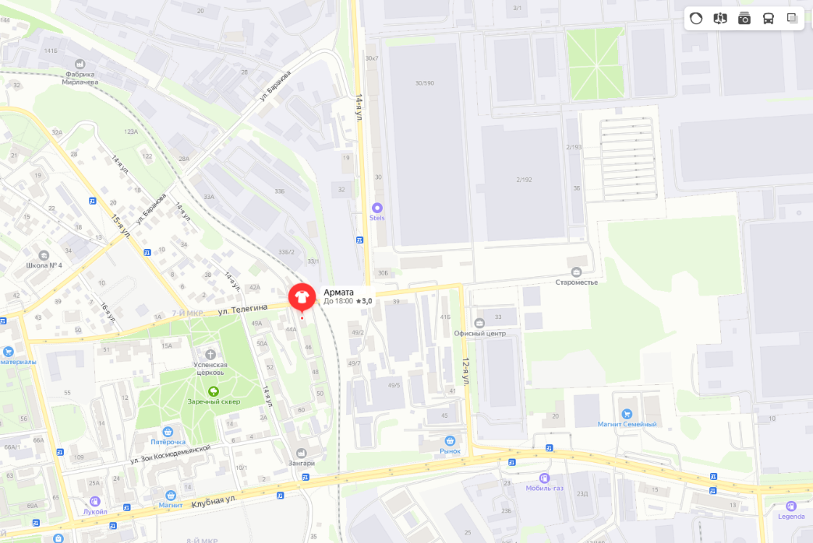
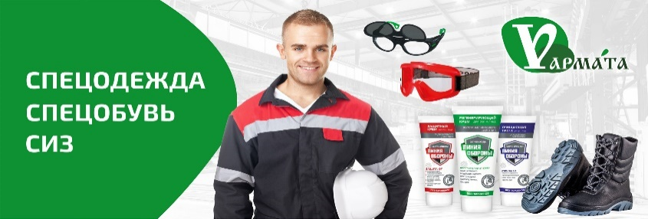 | 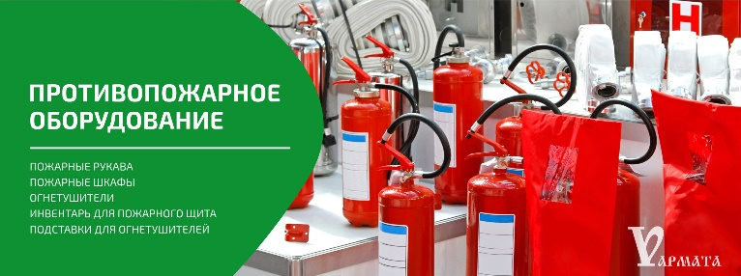

Прайс-лист на 14 января 2022 г. Оптовые цены действуют от 10 000 руб. и для постоянных клиентов ранее купивших на сумму более 20 000 руб.
Контактная информация
Менеджер Денис ☎ +7-912 752-42-35 📧 armata.2018@bk.ru
www.armata18.ru
Адрес: Ижевск, Улица 14-я, дом 44
Итого сумма заказа: 0,00 руб.

Вид номенклатуры |  | Фото | ОПТ | Роз | Количество | Сумма заказа
Артикул | Номенклатура
СИЗ

Респираторы
604 | Респиратор складной KN95 FFP2 | фото | 11 | 12 |  | 0
603 | Респиратор складной с клапаном KN95 FFP2 | фото | 19 | 21 |  | 0
540 | Полумаска Бриз-2201 (РПГ) противогазовая с фильтром А1 | фото | 441 | 475 |  | 0
 | Фильтр к респиратору Бриз-2201 (РПГ) марки А1 |  | 104 | 120 |  | 0
 | Фильтр к респиратору Бриз-2201 (РПГ) марки А1В1Е1К1 |  | 139 | 149 |  | 0
106 | Респиратор 3М 8112 | фото | 61.00 | 66.00 |  | 0
109 | Респиратор 3М 8122 | фото | 63.00 | 68.00 |  | 0
3м 6100 | Полумаска 3М 6100 (Малый размер S) | фото | 1105 | 1190.00 |  | 0
3м 6200 | Полумаска 3М 6200 (средний размер М) | фото | 728 | 784.00 |  | 0
3м 6300 | Полумаска 3М 6300 ( большой размер L ) | фото | 1105 | 1190.00 |  | 0
3м 6800 | Маска полнолицевая 6800 | фото | 6370 | 6860.00 |  | 0
Противогазы и фильтры к ним
884 | Противогаз шланговый ПШ-1С | фото | 7977.00 | 8590.00 |  | 0
885 | ШМП МАСКА | фото | 952.00 | 1025.00 |  | 0
886 | ППМ-88 МАСКА | фото | 1208.00 | 1300.00 |  | 0
1069 | ФИЛЬТР ПРОТИВОГАЗОВЫЙ БРИЗ-2001 A1B1E1 | фото | 488.00 | 524.00 |  | 0
1073 | ФИЛЬТР ПРОТИВОГАЗОВЫЙ БРИЗ-2001 A1B1E1K1 | фото | 507.00 | 547.00 |  | 0
СИЗ оргнов зрения (очки и щитки)
989 | Очки защитные открытые Альфа | фото | 140 | 150 |  | 0
306 | Очки защитные Авиатор | фото | 173 | 187 |  | 0
987 | Очки защитные открытые Спектр | фото | 153 | 164 |  | 0
308 | Очки защитные прозрачные Декстер | фото | 160 | 173 |  | 0
307 | Очки защитные прозрачные Инфинити | фото | 167 | 180 |  | 0
309 | Очки защитные Форбс | фото | 244 | 262 |  | 0
310 | Очки защитные Агент | фото | 279 | 300 |  | 0
316 | Очки защитные прозрачные закрытые с непрямой вентиляцией Сфера | фото | 299 | 322 |  | 0
11194 | Очки защитные закрытые с непрямой вентиляцией Дизель дарк | фото | 557 | 600 |  | 0
317 | Маска сварщика Исток Евро (пластик) | фото | 127 | 136 |  | 0
 |  |  |  |  |  | 0
 |  |  |  |  |  | 0
 |  |  |  |  |  | 0
 |  |  |  |  |  | 0

